CollectiveAccess
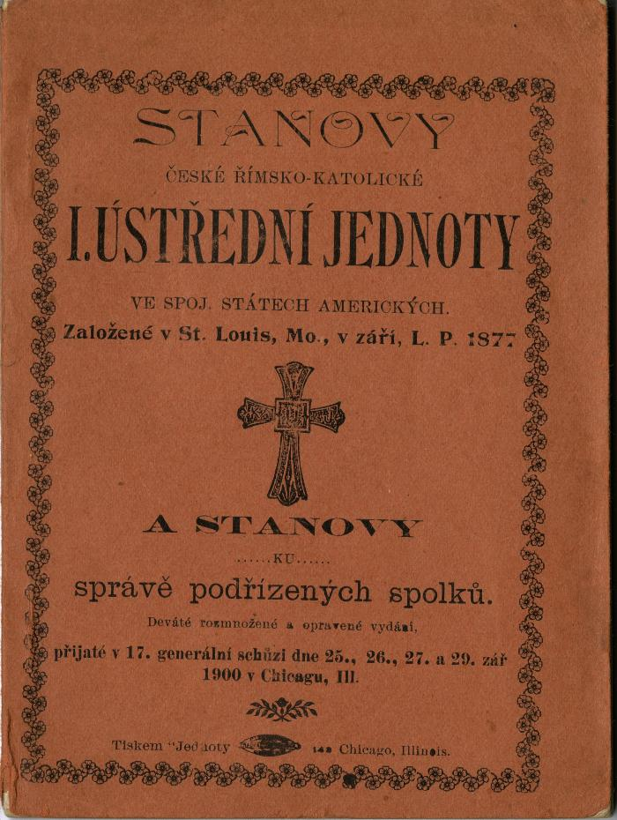
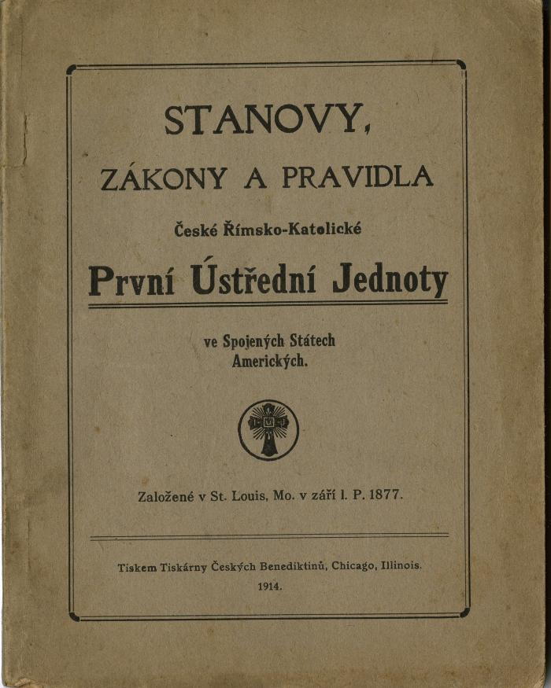
Image | Object | Description | Date
 | Stanovy České Římsko-Katolické I. Ústřední Jednoty ve Spoj. Státech Amerických. (2025.69.10) | Constitution, By-Laws and Rules of the Czech Roman Catholic First Central Union in the United States of America
 | Stanovy, Zákony a Pravidla České Římsko-Katolické První Ústřední Jednoty ve Spoj. Státech Amerických. (2025.69.11) | Constitution, By-Laws and Rules of the Czech Roman Catholic First Central Union in the United States of America
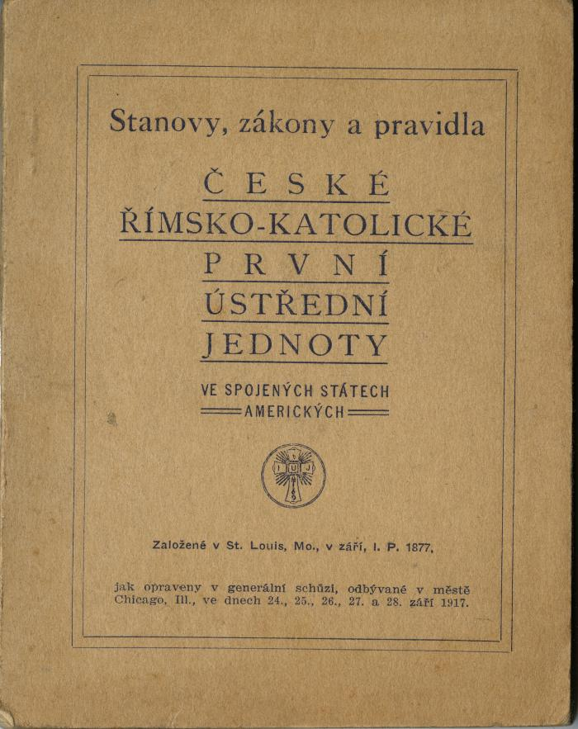
 | Stanovy, Zákony a Pravidla České Římsko-Katolické První Ústřední Jednoty ve Spoj. Státech Amerických. (2025.69.12) | Constitution, By-Laws and Rules of the Czech Roman Catholic First Central Union in the United States of America.

